상품제안서
소비나 16K 3단 자동 양우산 (UPF50+) | 상품코드: F30802

 |  |  |  |  |  |  | 02-412-0044 | www.easy1.co.kr
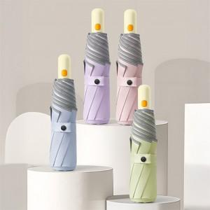

【상세/제작정보】 | 택배비: 6,000원 별도 (36개입)

【인쇄/포장옵션】 | 실크, 원단인쇄 / 포장지포장

【공급단가】 | 수량 | 50~ | 100~ | 300~ | 500~ | 1,000~
*VAT별도 | 단가 | 8,370원 | 8,240원 | 8,040원 | 7,830원 | 7,700원

【상품 URL】 | http://www.easy1.co.kr/src/goods_detail.php?gdno=30802

